Sheet1
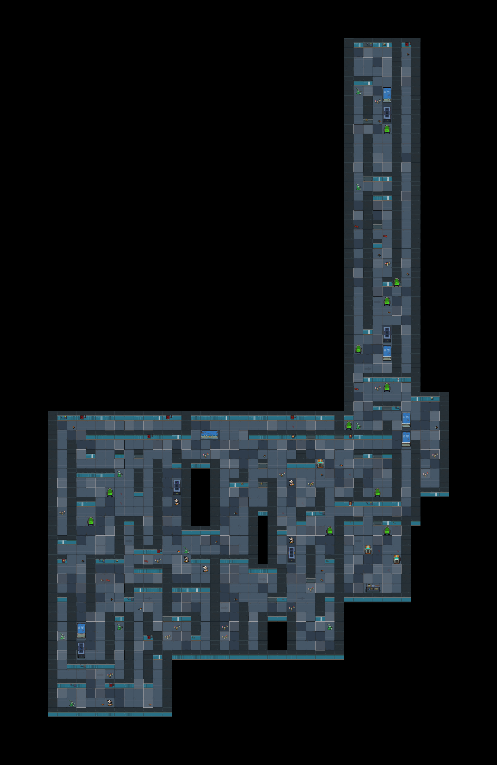
谜题、解码器
环境
角色语言
飞船材料

此区域很明显的脚步声

隐隐约约的说话声

点击破碎

13

有滴水的声音

此区域灯光偏红色

咳嗽声

不停的抖动，点击即可停下

编码11材料

此区域灯光闪烁

BOSS位置

